Long_Term_Avg
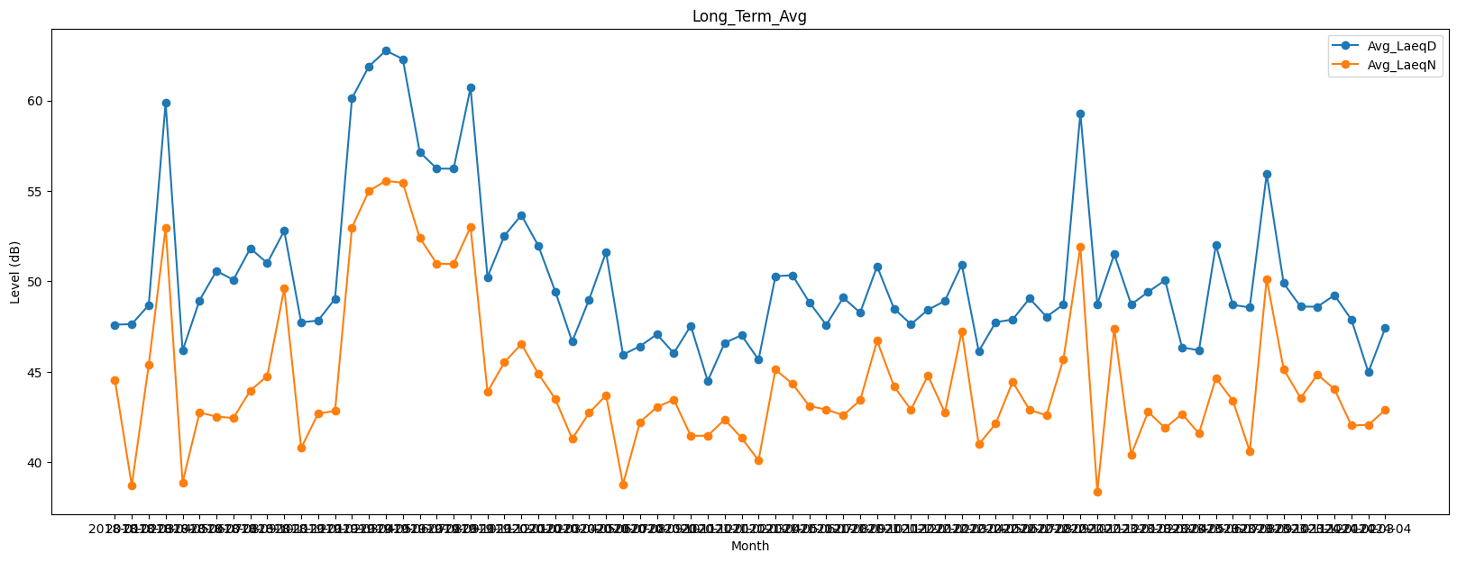
Date | Avg_LaeqD | Avg_LaeqN
2018-01 | 47.61015714 | 44.572466704
2018-02 | 47.642599738 | 38.721924383
2018-03 | 48.690893726 | 45.374024576
2018-04 | 59.883384851 | 52.97843647
2018-05 | 46.173965862 | 38.89122695
2018-06 | 48.954200865 | 42.756707169
2018-07 | 50.583201251 | 42.529775061
2018-08 | 50.088061545 | 42.452110934
2018-09 | 51.829127898 | 43.974053028
2018-10 | 51.014871554 | 44.77281932
2018-11 | 52.803213866 | 49.618653766
2018-12 | 47.739313531 | 40.794276296
2019-01 | 47.838720765 | 42.69322825
2019-02 | 49.038232406 | 42.849453606
2019-03 | 60.126586477 | 52.984631626
2019-04 | 61.888844507 | 55.003605526
2019-05 | 62.757599022 | 55.563024331
2019-06 | 62.292584459 | 55.451027717
2019-07 | 57.152791536 | 52.413135401
2019-08 | 56.240216854 | 50.988716832
2019-09 | 56.230154027 | 50.961545759
2019-10 | 60.709530741 | 53.016860966
2019-11 | 50.245607815 | 43.894304897
2019-12 | 52.530131657 | 45.532247688
2020-01 | 53.669521078 | 46.546798225
2020-02 | 51.97612899 | 44.899471274
2020-03 | 49.448443327 | 43.504208304
2020-04 | 46.680295353 | 41.303383548
2020-05 | 49.003048772 | 42.739084946
2020-06 | 51.619325939 | 43.707694103
2020-07 | 45.957642898 | 38.789935139
2020-08 | 46.415429028 | 42.22464768
2020-09 | 47.077696065 | 43.055432173
2020-10 | 46.033556797 | 43.468275433
2020-11 | 47.551676668 | 41.469460835
2020-12 | 44.495598305 | 41.473661105
2021-01 | 46.604241626 | 42.370914942
2021-02 | 47.029524393 | 41.352547079
2021-03 | 45.672438506 | 40.109185333
2021-04 | 50.288183101 | 45.129684818
2021-05 | 50.346712636 | 44.342755556
2021-06 | 48.846819402 | 43.112425157
2021-07 | 47.596425777 | 42.919924434
2021-08 | 49.105347882 | 42.605113146
2021-09 | 48.27415593 | 43.43353762
2021-10 | 50.836622877 | 46.723361315
2021-11 | 48.494947025 | 44.197603969
2021-12 | 47.633146355 | 42.912369044
2022-01 | 48.433452705 | 44.799226391
2022-02 | 48.920267923 | 42.754918479
2022-03 | 50.934262665 | 47.249973614
2022-04 | 46.137986476 | 40.990257252
2022-05 | 47.745586933 | 42.137701386
2022-06 | 47.897225666 | 44.453120272
2022-07 | 49.057098374 | 42.893849369
2022-08 | 48.049905501 | 42.600574132
2022-09 | 48.724475186 | 45.706942794
2022-10 | 59.301491668 | 51.927890389
2022-11 | 48.742877216 | 38.364902976
2022-12 | 51.504014138 | 47.407385457
2023-01 | 48.725908224 | 40.429485599
2023-02 | 49.418038715 | 42.797090152
2023-03 | 50.070115337 | 41.892356936
2023-04 | 46.358198725 | 42.674209716
2023-05 | 46.193011568 | 41.60030926
2023-06 | 52.007774562 | 44.660044977
2023-07 | 48.706987538 | 43.409881824
2023-08 | 48.563178834 | 40.616653424
2023-09 | 55.941271442 | 50.148063773
2023-10 | 49.902348553 | 45.147719619
2023-11 | 48.608891295 | 43.557065311
2023-12 | 48.60594023 | 44.850067898
2024-01 | 49.241592494 | 44.048768185
2024-02 | 47.892419836 | 42.041948896
2024-03 | 44.9856926 | 42.069734036
2024-04 | 47.426583492 | 42.897999568

